現有VM盤點
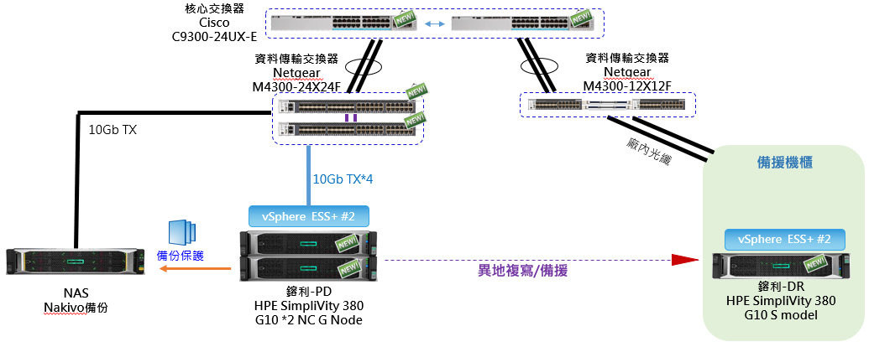
 | VM名稱 | 附註 | 異地備援建構 | 佈建 空間 | 已使用 空間 | 佈建空間調整 | 主機 CPU (MHz) | 主機記憶體 (GB) | 記憶體 | 客體記憶體 (%) | IP 位址 | 客體作業系統 | 使用人 管理人
 | （S model）
1 | BPM-3.5M | BPM 正式區AP |  | 468.44 GB | 189.46 GB | 250 GB | 65 | 4.05 | 4 | 5% | 192.168.66.223 | Windows Server 2003, Enterprise Edition (32-bit) | 黃沁慧
2 | BPM-DB | BPM系統DB | 是 | 2.15 TB | 1.47 TB | 2 TB | 219 | 15.7 | 16 | 3% | 192.168.66.210 | Windows Server 2008 R2 (64 位元) | 資訊部
3 | CR-KFI | 金豐盛與新中興CR報表 | 是 | 200 GB | 155.62 GB | 200 GB | 21 | 7.93 | 8 | 2% | 192.168.66.92 | Windows Server 2008 R2 (64 位元) | 資訊部
4 | DB | 新版TT外掛DB | 是 | 780.01 GB | 188.85 GB | 500 GB | 4.61 | 16.05 | 16 | 54% | 192.168.66.198 | Windows Server 2016 (64-bit) | 李仁達
5 | DNS-01 | 內部DNS解析與AD | 是 | 134.32 GB | 46.53 GB | 100 GB | 21 | 5.38 | 8 | 4% | 192.168.66.252 | Windows Server 2012 R2 (64 位元) | 黃沁慧
6 | DNS-OUT01 | 外部DNS解析 | 是 | 40 GB | 15.65 GB | 40 GB | 0 | 1.94 | 2 | 3% | 192.168.66.226 | CentOS 8 (64-bit) | 張勝淜
7 | DNS-OUT02 | 外部DNS解析(備用) |  | 46.74 GB | 6.65 GB | 40 GB | 0 | 2.32 | 2 | 4% | 192.168.66.227 | CentOS 8 (64-bit) | 張勝淜
8 | DSC_BI_AP1 | BI 程式 | 是 | 993.37 GB | 283.17 GB | 500 GB | 3.33 | 31.59 | 32 | 9% | 192.168.66.4 | Windows Server 2008 R2 (64 位元) | OSM
9 | DSC_BI_DB1 | BI 資料庫 | 是 | 1.02 TB | 406.92 GB | 500 GB | 2.61 | 16.1 | 16 | 14% | 192.168.66.5 | Windows Server 2008 R2 (64 位元) | 資訊部
10 | EIP | 新版TT外掛系統 | 是 | 394.32 GB | 129.76 GB | 300GB | 943 | 14.64 | 16 | 30% | 192.168.66.172 | Windows Server 2016 (64-bit) | 李仁達
11 | HRM-GR | 鎔利HRM | 是 | 700 GB | 560.44 GB | 700 GB | 87 | 8.07 | 8 | 7% | 192.168.66.135 | Windows Server 2008 R2 (64 位元) | 黃沁慧
12 | Kaspersky | 卡巴斯基防毒伺服器 | 是 | 220 GB | 119.43 GB | 200 GB | 6.65 | 8.06 | 8 | 8% | 192.168.66.13 | Windows Server 2008 R2 (64-bit) | 張勝淜
13 | KR-AP | 舊版TT外掛系統 | 是 | 398.05 GB | 209.2 GB | 300 GB | 219 | 15.82 | 16 | 2% | 192.168.66.251 | Windows Server 2008 (64-bit) | 李仁達
14 | KR-DB | 舊版TT外掛系統DB | 是 | 600 GB | 369.26 GB | 400 GB | 2.94 | 15.74 | 16 | 19% | 192.168.66.125 | Windows Server 2008 R2 (64 位元) | 李仁達
15 | LANDBANK-FTP | 土地銀行即時入金 | 是 | 96.19 GB | 56.71 GB | 100 GB | 87 | 3.05 | 4 | 3% | 192.168.66.103 | Windows 7 (32-bit) | 資訊部
16 | TT-KFI | 金豐盛TIPTOP正式區與測式區 | 是 | 930 GB | 845.82 GB | 930 GB | 285 | 16.09 | 16 | 6% | 192.168.66.91 | Red Hat Enterprise Linux 6 (64 位元) | 謝世隆
17 | Vmware vCenter Server Appliance | vCenter Server |  | 286.64 GB | 39.24 GB | 100 GB | 153 | 10.05 | 10 | 34% | 192.168.66.122 | VMware Photon OS (64-bit) | 張勝淜
18 | 中興保全_EVA | 中興保全鎔利考勤系統 |  | 200.08 GB | 68.22 GB | 100 GB | 658 | 8.06 | 8 | 17% | 192.168.66.61 | Windows 7 (64-bit) | 行政組
19 | 中興保全_KFI | 中興保全金豐盛考勤系統 |  | 365.79 GB | 118.61 GB | 200 GB | 2.59 | 8.07 | 8 | 75% | 192.168.66.67 | Windows 7 (64-bit) | 行政組
20 | OmniStackVC-192-168-66-130 | HPE 超融合系統 | 是 |  |  |  |  |  | 69 |  | 192.168.66.130 |  | 張勝淜
21 | OmniStackVC-192-168-66-131 | HPE 超融合系統 | 是 |  |  |  |  |  | 69 |  | 192.168.66.131 |  | 張勝淜
 |  |  | 小計 | 10037GB |  | 7460 GB |  |  | 352
 |  |  | 異地備援 | 7456GB |  | 6770 GB |  |  | 320
 | （DL380 G8）
22 | DSC_GUSER | 新中興TIPTOP正式區與測式區 | 是 | 278.20GB | 278.20GB | 278.20 GB | 51 | 8122 | 8 | 2% | 192.168.66.93 | Red Hat Enterprise Linux 6 (64 位元) | 謝世隆
23 | EVA_ERP_DB3 | 大陸人資系統DB | 是 | 716.19GB | 715.92GB | 716.2 GB | 155 | 16470 | 16 | 7% | 192.168.66.8 | Windows Server 2008 R2 (64 位元) | 廖繼易
24 | EVA-TipTop-Development | 鎔利TIPTOP正式區 | 是 | 214.19GB | 187.75GB | 214.2GB | 0 | 3945 | 4 | 0% | 192.168.66.211 | Red Hat Enterprise Linux 6 (64 位元) | 曾芯怡
25 | EVA-TipTop-Production | 鎔利TIPTOP測試區 | 是 | 1.48 TB | 756.76GB | 1000 GB | 285 | 16286 | 16 | 3% | 192.168.66.212 | Red Hat Enterprise Linux 6 (64 位元) | 曾芯怡
26 | EVA-TIPTOP-CR | 鎔利CR報表 | 是 | 108.18 GB | 108.18 GB | 108.2 GB | 51 | 8062 | 8 | 5% | 192.168.66.213 | Windows Server 2008 R2 (64 位元) | 曾芯怡
27 | Smart BPM(179) | 新版BPM正式區 | 是 | 616.20 GB | 346.12 GB | 500 GB | 155 | 8244 | 8 | 5% | 192.168.66.112 | Windows Server 2016 (64-bit) | 黃沁慧
28 | Spiecworks | 公司 發票Ftp Server |  | 108.19 GB | 108.19 GB | 108.2 GB | 25 | 8246 | 8 | 3% | 192.168.66.14 | Windows Server 2016 (64-bit) | 資訊部
29 | DC2 | 內部DNS解析與AD備份 |  | 108.18GB | 108.18GB | 108.2 GB | 25 | 8249 | 8 | 21% | 192.168.66.253 | Windows Server 2012 R2 (64 位元) | 黃沁慧
 |  |  | 小計 | 3630GB |  | 3034 GB |  |  | 76
 |  |  | 異地備援 | 3413GB |  | 2817 GB |  |  | 60
 |  |  | 現有合計 | 13667GB |  | 10494 GB |  |  | 428
 |  |  | 異地備援合計 | 10869GB |  | 9587 GB |  |  | 388
 |  |  | (備援22部VM)
1. 現有S model與DL380 G8之所有VM皆轉建置於G node。
2. 現有S model轉為異地備援機制，預計放置於鎔利研發辦公室。
3. DL380 G8將以資訊部開發環境為主。
4. 輔助使用NAS做全VM第2備份機制。（搭配Nakivo備份軟體，可還原至其他機器。）

